Iris
Iris
Project目的： | 花を予測する
Data DL： | https://archive.ics.uci.edu/dataset/53/iris |  |  |  | Sepal Length | Sepal width | petal length | petal width | Class
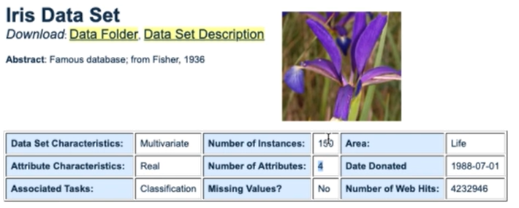
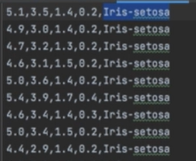
Data構成確認：

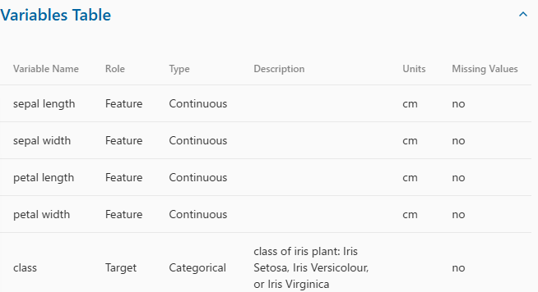

前処理
 | 1 | Data取得
 |  | 1 | Dataを直接ダウンロードする
 |  |  | https://archive.ics.uci.edu/dataset/53/iris
 |  | 2 | APIとして読み込む
 |  |  | iris = load_iris()
 |  |  | X = iris.data # 独立変数(Feature)
 |  |  | y = iris.target # 従属変数 (Label)
 | 2 | データ分け
 |  | 1 | Trainデータとテストデータを分ける
 |  |  | y = iris["Class"]
 |  |  | x = iris[["Sepal Length", "Sepal width", "Petal length", "Petal width"]]
 |  | 2 | x_train, x_test, y_train, y_test = train_test_split(x, y, test_size=0.2, train_size=0.8, shuffle=True)
学習する
 | 1 | モデル選択
 |  | SVC_model = モデル
 | 2 | モデルにデータ追加
 |  | SVC_model.fit(x_train, y_train)
予測度確認
 | 1 | テストデータを入れて学習したモデルの予測度を確認する
 |  | y_pred = model.predict(x_test)
答え合わせをして正解率を表示する
 | 1
 |  | accuracy_score(y_test, y_pred)
例
 | SVC |  |  | Random Forest |  |  |  |  |  | Xboost | Logistic Regression | Neural Network
 | import pandas as pd |  |  | import pandas as pd |  |  |  |  |  | import numpy as np | import numpy as np | import numpy as np
 | from sklearn.model_selection import train_test_split |  |  | import numpy as np |  |  |  |  |  | import pandas as pd | import pandas as pd | import pandas as pd
 | from sklearn.svm import SVC |  |  | from sklearn.datasets import load_iris |  |  |  |  |  | from sklearn.model_selection import train_test_split | from sklearn.model_selection import train_test_split | from sklearn.model_selection import train_test_split
 | from sklearn.metrics import accuracy_score |  |  | from sklearn.model_selection import train_test_split |  |  |  |  |  | from sklearn.preprocessing import LabelEncoder | from sklearn.preprocessing import LabelEncoder | from sklearn.preprocessing import LabelEncoder
 |  |  |  | from sklearn.ensemble import RandomForestClassifier |  |  |  |  |  | from sklearn.linear_model import LogisticRegression | from sklearn.linear_model import LogisticRegression | from sklearn.linear_model import LogisticRegression
 | # Loard Data |  |  | from sklearn.metrics import accuracy_score, classification_report, confusion_matrix |  |  |  |  |  | from sklearn.metrics import accuracy_score | from sklearn.metrics import accuracy_score | from sklearn.metrics import accuracy_score
 | iris = pd.read_csv("iris.data", names = ["Sepal Length","Sepal width","Petal length","Petal width","Class"],header=None) |  |  | from sklearn.preprocessing import StandardScaler |  |  |  |  |  | from sklearn.neural_network import MLPClassifier | from sklearn.neural_network import MLPClassifier | from sklearn.neural_network import MLPClassifier
 | # # check |  |  |  |  |  |  |  |  | import xgboost as xgb |  | import xgboost as xgb
 | # print(iris.head()) |  |  | # 1. Loard Iris |  |  |  |  |  |  | # 1. Irisデータセットの読み込み | import tensorflow as tf
 |  |  |  | iris = load_iris() |  |  |  |  |  | # 1. Irisデータセットの読み込み | # データを読み込みます。IrisデータセットのURLから直接読み込むことができます。 | from tensorflow.keras.models import Sequential
 | # データ分け(Train-Set, Test-Set) |  |  | x = iris.data # 独立変数(Feature) |  |  |  |  |  | # データを読み込みます。IrisデータセットのURLから直接読み込むことができます。 | url = "https://archive.ics.uci.edu/ml/machine-learning-databases/iris/iris.data" | from tensorflow.keras.layers import Dense
 | y = iris["Class"] |  |  | y = iris.target # 従属変数 (Label) |  |  |  |  |  | url = "https://archive.ics.uci.edu/ml/machine-learning-databases/iris/iris.data" | columns = ["Sepal Length", "Sepal Width", "Petal Length", "Petal Width", "Class"] | from keras.layers import Input
 | x = iris[["Sepal Length", "Sepal width", "Petal length", "Petal width"]] |  |  | # # check |  |  |  |  |  | columns = ["Sepal Length", "Sepal Width", "Petal Length", "Petal Width", "Class"] | iris = pd.read_csv(url, names=columns)
 | # # Check |  |  | # print(iris.head()) |  |  |  |  |  | iris = pd.read_csv(url, names=columns) |  | # 1. Irisデータセットの読み込み
 | # print(x.head()) |  |  | # print(x.head()) |  |  |  |  |  |  | # 2. データの準備 | # データを読み込みます。IrisデータセットのURLから直接読み込むことができます。
 | # print(y.head()) |  |  | # print(y.head()) |  |  |  |  |  | # 2. データの準備 | # 特徴量とターゲットに分割 | url = "https://archive.ics.uci.edu/ml/machine-learning-databases/iris/iris.data"
 | x_train, x_test, y_train, y_test = train_test_split(x, y, test_size=0.2, train_size=0.8, shuffle=True) |  |  |  |  |  |  |  |  | # 特徴量とターゲットに分割 | X = iris.drop("Class", axis=1) | columns = ["Sepal Length", "Sepal Width", "Petal Length", "Petal Width", "Class"]
 |  |  |  | # 2. データ分け(Train-Set, Test-Set) |  |  |  |  |  | X = iris.drop("Class", axis=1) | y = iris["Class"] | iris = pd.read_csv(url, names=columns)
 | # 学習 |  |  | # random_state: ランダムに振り分け(任意設定) |  |  |  |  |  | y = iris["Class"]
 | SVC_model = SVC() |  |  | x_train, x_test, y_train, y_test = train_test_split(x, y, test_size=0.3, random_state=42) |  |  |  |  |  |  | # ラベルを数値に変換 | # 2. データの準備
 | SVC_model.fit(x_train, y_train) |  |  | # # Data-Scaling |  |  |  |  |  | # ラベルを数値に変換 | # "Iris-setosa", "Iris-versicolor", "Iris-virginica"を 0, 1, 2に変換 | # 特徴量とターゲットに分割
 |  |  |  | # scaler = StandardScaler() |  |  |  |  |  | label_encoder = LabelEncoder() | label_encoder = LabelEncoder() | X = iris.drop("Class", axis=1)
 | # テストする、評価する |  |  | # x_train = scaler.fit_transform(x_train) |  |  |  |  |  | y = label_encoder.fit_transform(y) | y = label_encoder.fit_transform(y) | y = iris["Class"]
 | # 予測度確認 |  |  | # x_test = scaler.transform(x_test)
 | y_pred = SVC_model.predict(x_test) |  |  |  |  |  |  |  |  | # 訓練データとテストデータに分割 | # 訓練データとテストデータに分割 | # ラベルを数値に変換
 |  |  |  | # 3. 学習 |  |  |  |  |  | X_train, X_test, y_train, y_test = train_test_split(X, y, test_size=0.3, random_state=42) | X_train, X_test, y_train, y_test = train_test_split(X, y, test_size=0.3, random_state=42) | label_encoder = LabelEncoder()
 | # 答え合わせをして正解率を表示する |  |  | # n_estimators: Decision Tree Num |  |  |  |  |  |  |  | y = label_encoder.fit_transform(y)
 | print("■■■■■■■■■■■■■■■■■■■■■■■■■■■■■■■■■■■■■■") |  |  | model = RandomForestClassifier(n_estimators=100, random_state=42) |  |  |  |  |  | # 3. XGBoostのモデル | # 3. ロジスティック回帰のモデル
 | print("正解率を",accuracy_score(y_test, y_pred)) |  |  | model.fit(x_train, y_train) |  |  |  |  |  | # n_estimators: decision tree Num | # 学習する | # 訓練データとテストデータに分割
 |  |  |  |  |  |  |  |  |  | xgb_model = xgb.XGBClassifier(n_estimators=100, random_state=42) | # max_iter: gradient descentの繰り返し | X_train, X_test, y_train, y_test = train_test_split(X, y, test_size=0.3, random_state=42)
 |  |  |  | # 4. 予測 |  |  |  |  |  | xgb_model.fit(X_train, y_train) | log_reg_model = LogisticRegression(max_iter=200)
 |  |  |  | y_pred = model.predict(x_test) |  |  |  |  |  |  | log_reg_model.fit(X_train, y_train) | # 3. ニューラルネットワークのモデル
 |  |  |  |  |  |  |  |  |  | # 4. 評価する |  | nn_model = Sequential()
 |  |  |  | # 5. 評価 |  |  |  |  |  | xgb_pred = xgb_model.predict(X_test) | # 4. 評価する
 |  |  |  | accuracy = accuracy_score(y_test, y_pred) |  |  |  |  |  | xgb_acc = accuracy_score(y_test, xgb_pred) | log_reg_pred = log_reg_model.predict(X_test) | # layer作成
 |  |  |  | print(f"正解率: {accuracy:.4f}") |  |  |  |  |  | print("■■■■■■■■■■■■■■■■■■■■■■■■■■■■■■■■■■■■■■") |  | # 64,32,3:出力数
 |  |  |  |  |  |  |  |  |  | print(f"XGBoost Accuracy: {xgb_acc:.4f}") | log_reg_acc = accuracy_score(y_test, log_reg_pred) | # input_dim=X_train.shape[1]: 入力データの特徴数(4個："Sepal Length", "Sepal Width", "Petal Length", "Petal Width")
 |  |  |  | # # 7. 備考 |  |  |  |  |  |  | print("■■■■■■■■■■■■■■■■■■■■■■■■■■■■■■■■■■■■■■") | # activation: 活性化関数
結果 |  |  |  | # print("\nConfusion_matrix:") |  |  |  |  |  |  | print(f"Logistic Regression Accuracy: {log_reg_acc:.4f}") | # nn_model.add(Dense(64, input_dim=X_train.shape[1], activation='relu'))
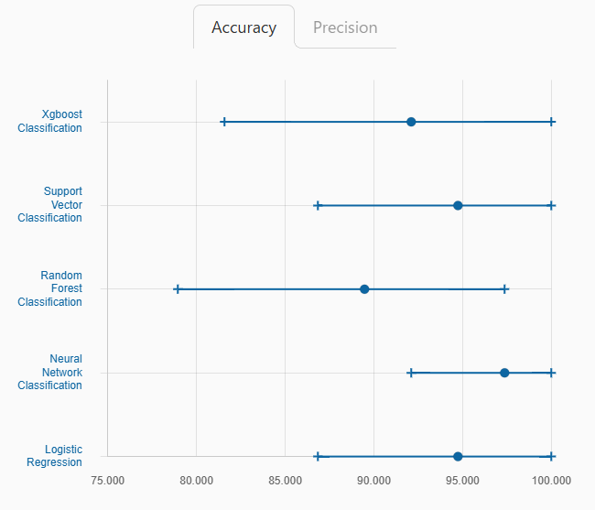
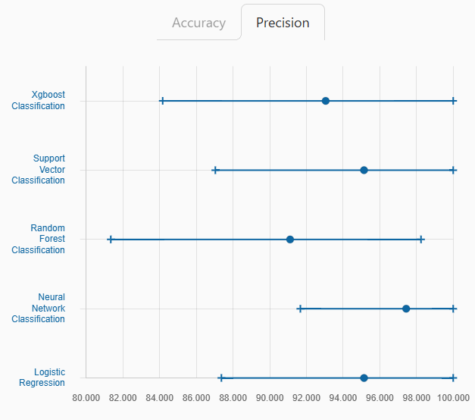
 |  |  |  | # print(confusion_matrix(y_test, y_pred)) |  |  |  |  |  |  |  | nn_model.add(Input(shape=(X_train.shape[1],)))
 |  |  |  |  |  |  |  |  |  |  |  | nn_model.add(Dense(64, activation='relu'))
 |  |  |  | # print("\n分類レポート:") |  |  |  |  |  |  |  | nn_model.add(Dense(32, activation='relu'))
 |  |  |  | # print(classification_report(y_test, y_pred)) |  |  |  |  |  |  |  | nn_model.add(Dense(3, activation='softmax')) # 3クラス分類

 |  |  |  |  |  |  |  |  |  |  |  | # 4.学習
 |  |  |  |  |  |  |  |  |  |  |  | # loss: 損失関数. 多重クラス分類で整数型のラベルには"sparse_categorical_crossentropy"をよく利用する
 |  |  |  |  |  |  |  |  |  |  |  | # optimizer: 最適化
 |  |  |  |  |  |  |  |  |  |  |  | # metrics：評価指標
 |  |  |  |  |  |  |  |  |  |  |  | nn_model.compile(loss='sparse_categorical_crossentropy', optimizer='adam', metrics=['accuracy'])
 |  |  |  |  |  |  |  |  |  |  |  | nn_model.fit(X_train, y_train, epochs=100, batch_size=10, verbose=0)

 |  |  |  |  |  |  |  |  |  |  |  | # 5.評価
 |  |  |  |  |  |  |  |  |  |  |  | nn_loss, nn_acc = nn_model.evaluate(X_test, y_test, verbose=0)
 |  |  |  |  |  |  |  |  |  |  |  | print("■■■■■■■■■■■■■■■■■■■■■■■■■■■■■■■■■■■■■■")
 |  |  |  |  |  |  |  |  |  |  |  | print(f"Neural Network Accuracy: {nn_acc:.4f}")
 |  |  |  |  |  |  |  |  |  |  |  | print(f"loss: {nn_loss:.4f}")

タイタニック
タイタニック
Project目的： | Titanicから生存者
Data DL： | https://www.kaggle.com/c/titanic/data?select=test.csv
Data構成確認：
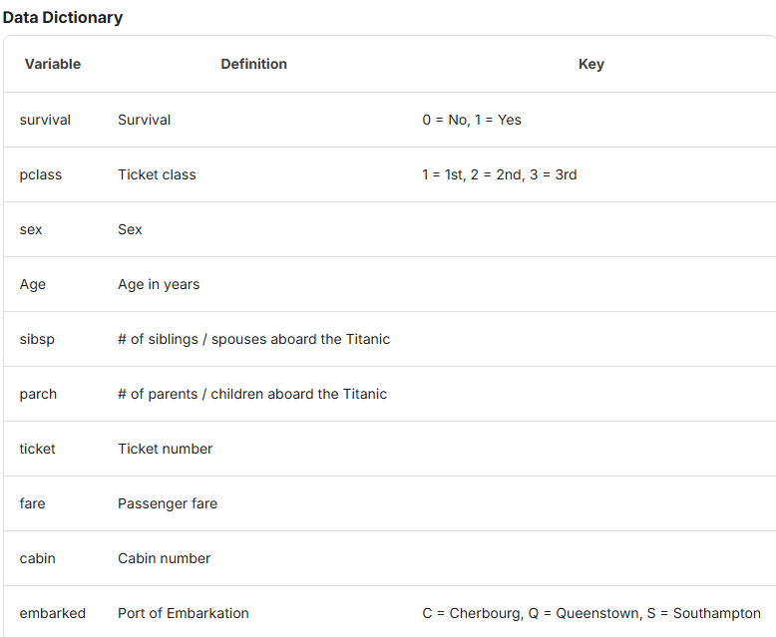
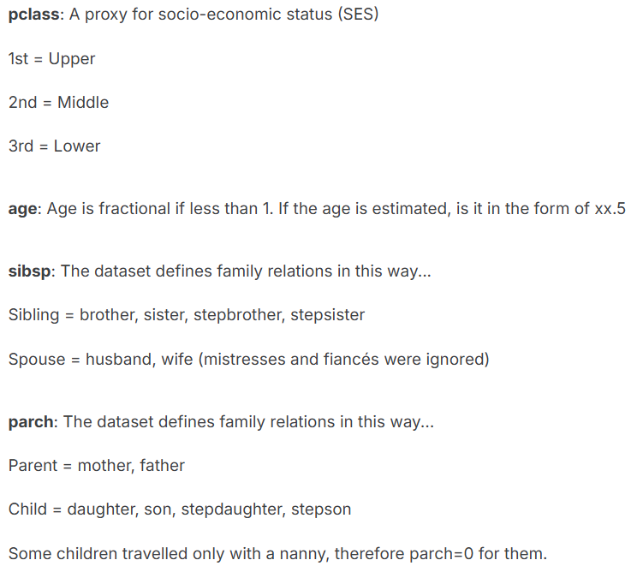
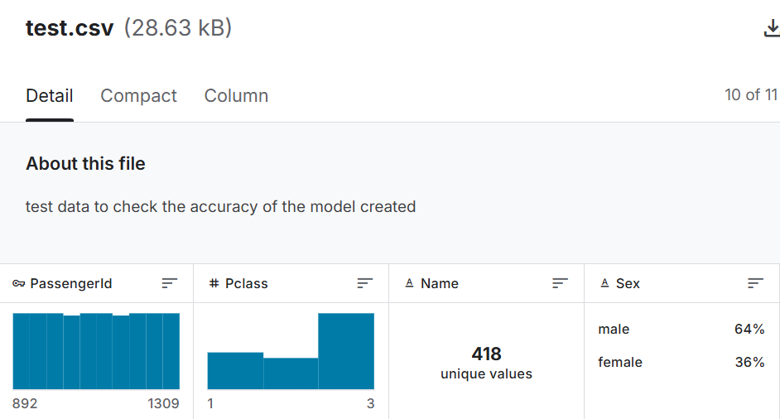

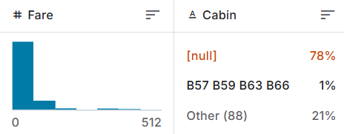

例 | SVC | XGBoost
 | import pandas as pd | import pandas as pd
 | from sklearn.metrics import accuracy_score | from sklearn.metrics import accuracy_score
 | from sklearn.model_selection import train_test_split | from sklearn.model_selection import train_test_split
 | from sklearn.preprocessing import LabelEncoder | from sklearn.preprocessing import LabelEncoder
 | from sklearn.svm import SVC | from sklearn.svm import SVC
 |  | import xgboost as xgb
 | # Loard Data
 | data = pd.read_csv("Titanic _train.csv",header=0) | # Loard Data
 | # # Check | data = pd.read_csv("Titanic _train.csv",header=0)
 | # print(data.head()) | # # Check
 |  | # print(data.head())
 | # 1.前処理
 | # 名前削除 | # 1.前処理
 | # Ticket削除 | # 名前削除
 | # Cabin削除 | # Ticket削除
 | data = data.drop(["Name","Ticket","Cabin"], axis=1) | # Cabin削除
 | # # Check | data = data.drop(["Name","Ticket","Cabin"], axis=1)
 | # print(data.head()) | # # Check
 |  | # print(data.head())
 | # 欠損データ処理
 | #Check | # 欠損データ処理
 | # print("処理前:",len(data)) | #Check
 | data = data.dropna(subset=["Embarked"]) | # print("処理前:",len(data))
 | data = data.dropna() | data = data.dropna(subset=["Embarked"])
 | # # 損失データを埋める | # # 損失データを埋める
 | # imputer = SimpleImputer(strategy='mean') | # imputer = SimpleImputer(strategy='mean')
 | # data = imputer.fit_transform(data) | # data = imputer.fit_transform(data)
 | # print("処理後:",len(data)) | # print("処理後:",len(data))
 | # 性別変換 | # 性別変換
 | # Embarked変換 | # Embarked変換
 | label_encoder = LabelEncoder() | label_encoder = LabelEncoder()
 | data["Sex"] = label_encoder.fit_transform(data["Sex"]) | data["Sex"] = label_encoder.fit_transform(data["Sex"])
 | data["Embarked"] = label_encoder.fit_transform(data["Embarked"]) | data["Embarked"] = label_encoder.fit_transform(data["Embarked"])
 | # # Check | # # Check
 | # print(data.head()) | # print(data.head())

 | # 2.データ分け | # 2.データ分け
 | y = data["Survived"] | y = data["Survived"]
 | x = data.drop(["Survived"], axis=1) | x = data.drop(["Survived"], axis=1)
 | # # Check | # # Check
 | # print(x.head()) | # print(x.head())
 | # print(y.head()) | # print(y.head())
 | x_train, x_test, y_train, y_test = train_test_split(x, y, test_size=0.2, train_size=0.8, shuffle=True) | x_train, x_test, y_train, y_test = train_test_split(x, y, test_size=0.2, train_size=0.8, shuffle=True)

 | # 3.学習する | # 3.学習する
 | SVC_model = SVC() | xgb_model = xgb.XGBClassifier(n_estimators=100, random_state=42)
 | SVC_model.fit(x_train, y_train) | xgb_model.fit(x_train, y_train)

 | # 4.テストする、評価する | # 4.テストする、評価する
 | # 予測度確認 | # 予測度確認
 | y_pred = SVC_model.predict(x_test) | y_pred = xgb_model.predict(x_test)

 | # 答え合わせをして正解率を表示する | # 答え合わせをして正解率を表示する
 | print("■■■■■■■■■■■■■■■■■■■■■■■■■■■■■■■■■■■■■■") | print("■■■■■■■■■■■■■■■■■■■■■■■■■■■■■■■■■■■■■■")
 | print("正解率を",accuracy_score(y_test, y_pred)) | print("正解率を",accuracy_score(y_test, y_pred))

